instruction
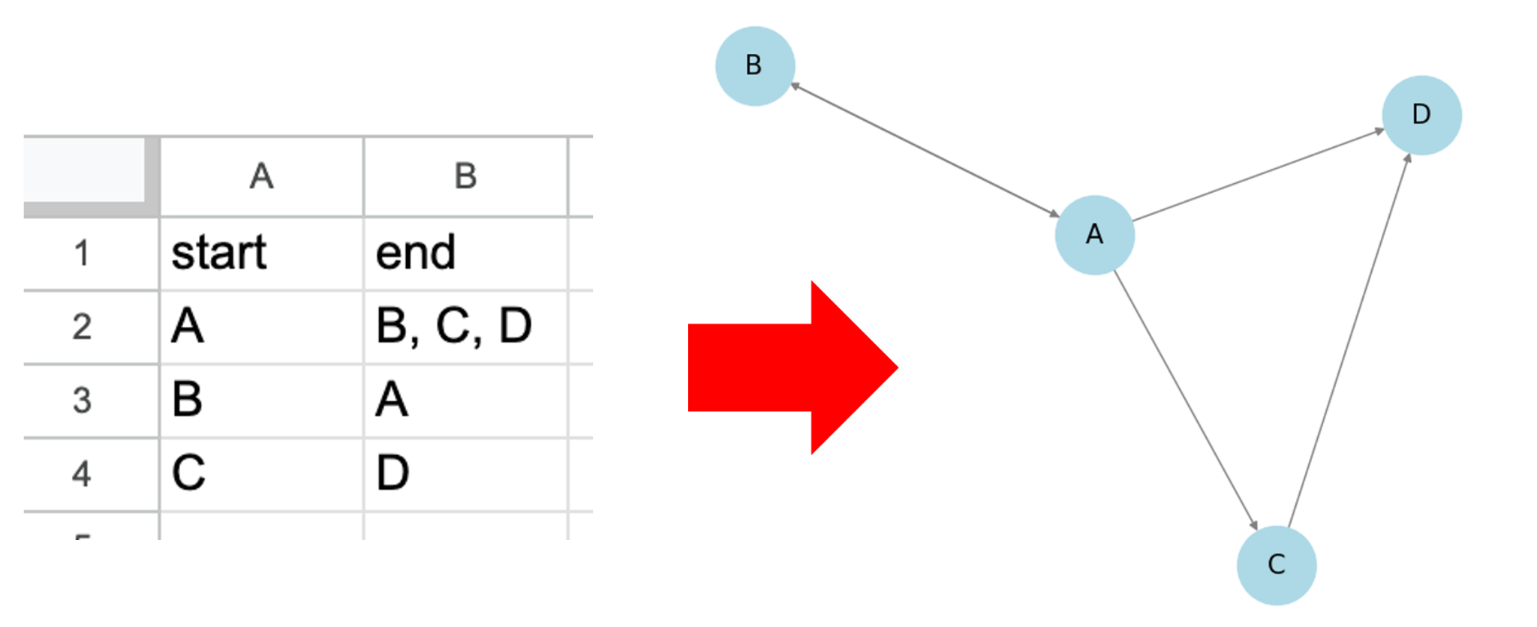
< 가이드라인 >
🔵 할당 받은 마인드맵 확인하기 : 디지털화담당자 🔵 마인드맵 데이터는 여기 : 마인드맵 🔴 노드는 공백없이 한국어로만 입력하기 (공백이 꼭 포함될 필요가 있는 단어는 -(하이픈)으로 구분해주기) 🔴 노드리스트에 있는 단어만 사용하기 (유의어로 포함시킬지 개별노드로 추가할지 애매한 것들은 슬랙에서 먼저 합의하기) 🔴 Start 열은 시작노드, End 열에는 끝노드 작성하기 (A-B는 AB,BA 모두 적기, A→B는 AB만 적으면 됨) 🔴 End 노드는 ,(쉼표) 를 구분자로 공백없이 입력하기 🔴 End 열에는 유효성 검사가 없으므로 입력 전 노드리스트에 있는 단어인지 확인하기 (Start 열에서 검색해보면 됨) 🔴 P.Knowledge 는 사전지식 체크 여부를 뜻함. Start 노드에 대한 사전지식 여부만 체크하면 됨. 🔴 리프노드의 경우 Start열에는 작성하되 End노드는 비워두기. 🔴 작성 완료 후 빠짐없이 그렸는지 꼭 확인하기

